①履歴書
履 歴 書
 |  |  |  |  |  |  |  |  |  |  |  |  |  |  |  |  |  |  |  |  | 作成日： |  | 2025 | 年 | 05 | 月 | 02 | 日
氏名 |  | ローマ字 |  |  | Test |  |  |  |  |  |  |  |  |  |  | 国籍 : |  |  | Japan
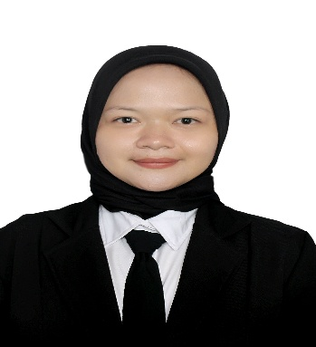
 |  | カナ |  |  | テスト |  |  |  |  |  |  |  |  |  |  | 性別 : |  |  | 男性
生年月日 |  |  |  |  | 2001 | 年 | 3 |  | 月 | 7 | 日 | (23 |  | 歳) |  | 宗教 : |  |  | HINDU |  |  |  |  |  | 笑顔で
出生地 |  |  |  |  | スバン |  |  |  |  |  |  |  | 配偶者の有無 : |  |  |  |  |  | 無し |  |  |  |  |  | の写真
現住所 : |  |  |  |  |  |  |  |  |  |  |  |  |  |  |  | 連絡先 : |  |  | 09086165634
大和市中央3-7-19 山口コポー2 ２０５号 山口コポー2 ２０５号 |  |  |  |  |  |  |  |  |  |  |  |  |  |  |  | Email : |  |  | bikash4jp@gmail.com
身長(cm): |  |  |  |  | - |  |  | 体重(kg): |  |  |  |  | -
パスポート有無 |  |  |  |  | 有り |  |  | 有効期限： |  |  | 2025 |  | 年 | 12 | 月 | 24 | 日 |  | パスポートNO
過去の出入国歴 |  |  |  |  | 0 | 回 |  | 直近の出入国歴： |  |  |  |  | 入国 |  | 2025 |  | 年 | 02 | 月 | 12 | 日 | 出国 | 2025 | 年 | 02 | 月 | 12 | 日
現在の在留資格 |  |  |  |  | - |  |  | 在留期限 |  |  |  |  | 入国 |  | - |  | 年 | - | 月 | - | 日 | 出国 | 2025 | 年 | 02 | 月 | 12 | 日

学歴 |  |  |  |  |  |  |  |  |  |  |  |  |  |  |  |  |  |  |  |  |  |  |  | 専攻
2025 | 年 | 02 | 月 | 〜 | - | 年 | - | 月 | SD IT AL-HIKMAH (アルーヒクマ私立小学校) 転校 |  |  |  |  |  |  |  |  |  |  |  |  |  |  | IT
- | 年 | - | 月 | 〜 | - | 年 | - | 月 | SD KUNCUP MEKAR （クンチュプメカル小学校） |  |  |  |  |  |  |  |  |  |  |  |  |  |  | -
- | 年 | - | 月 | 〜 | - | 年 | - | 月 | SDN SUKA BETAH(スカベター国立小学校) |  |  |  |  |  |  |  |  |  |  |  |  |  |  | -
- | 年 | - | 月 | 〜 | - | 年 | - | 月 | SMPN 1 SUKASARI（スカサリ1国立中学校） |  |  |  |  |  |  |  |  |  |  |  |  |  |  | -
- | 年 | - | 月 | 〜 | - | 年 | - | 月 | SMPN 1 SUKASARI (スカサリ第一国立中学校) |  |  |  |  |  |  |  |  |  |  |  |  |  |  | -
職歴 |  |  |  |  |  |  |  |  |  |  |  |  |  |  |  |  |  |  |  |  |  |  |  | 職種
2025 | 年 | 02 | 月 | 〜 | - | 年 | - | 月 | NEMI FARM |  |  |  |  |  |  |  |  |  |  |  |  |  |  | FULL TIME
- | 年 | - | 月 | 〜 | - | 年 | - | 月 |  |  |  |  |  |  |  |  |  |  |  |  |  |  |  | -
- | 年 | - | 月 | 〜 | - | 年 | - | 月 |  |  |  |  |  |  |  |  |  |  |  |  |  |  |  | -
- | 年 | - | 月 | 〜 | - | 年 | - | 月 |  |  |  |  |  |  |  |  |  |  |  |  |  |  |  | -

年 |  | 月 |  | 免許・資格
2025 |  | 03 |  | JLPTN2
- |  | - |  | -
- |  | - |  | -
- |  | - |  | -
- |  | - |  | -
自己PR（ご自身のことをアピールして下さい。自己紹介して下さい。）
はじめまして。〇〇〇〇（あなたの名前）と申します。ネパール出身で、現在は横浜システム工学院専門学校でITを勉強しています。主にWeb開発やデータベース、プログラミング言語（PHP、JavaScript、Python、SQLなど）を学びました。在学中に日本語能力を高めるために、アルバイトでは日本人の先輩と積極的に会話し、日本語の練習をしてきました。また、Reactなどのフロントエンド技術も独学で学び、ポートフォリオサイトも作成しました。将来は、日本の企業で働きながら、もっとスキルを高めて、社会に貢献したいと考えています。どうぞよろしくお願いいたします。

志望の動機（今回のお仕事にご応募したい気持ちをお伝えください）
私は日本でITスキルを活かしながら成長したいと考え、貴社を志望しました。貴社のホームページや事業内容を拝見し、グローバル人材の育成や、新しい技術へのチャレンジ精神に魅力を感じました。私は学校でWeb開発やプログラミング言語（PHP、JavaScript、Python、SQLなど）を学び、自分でもポートフォリオサイトを作るなど、実践的なスキルを身につけてきました。また、日本語能力も高めるために、アルバイト先では日本人の先輩と積極的に会話し、日常会話だけでなく仕事の日本語にも慣れる努力をしてきました。貴社のチームの一員として働きながら、自分の技術と日本語力をさらに伸ばし、将来的には会社の成長にも貢献できるエンジニアになりたいと思っています。

本人希望欄（職種、給与、勤務地など）
TOKYO

②本人証明写真
 | 本人証明写真

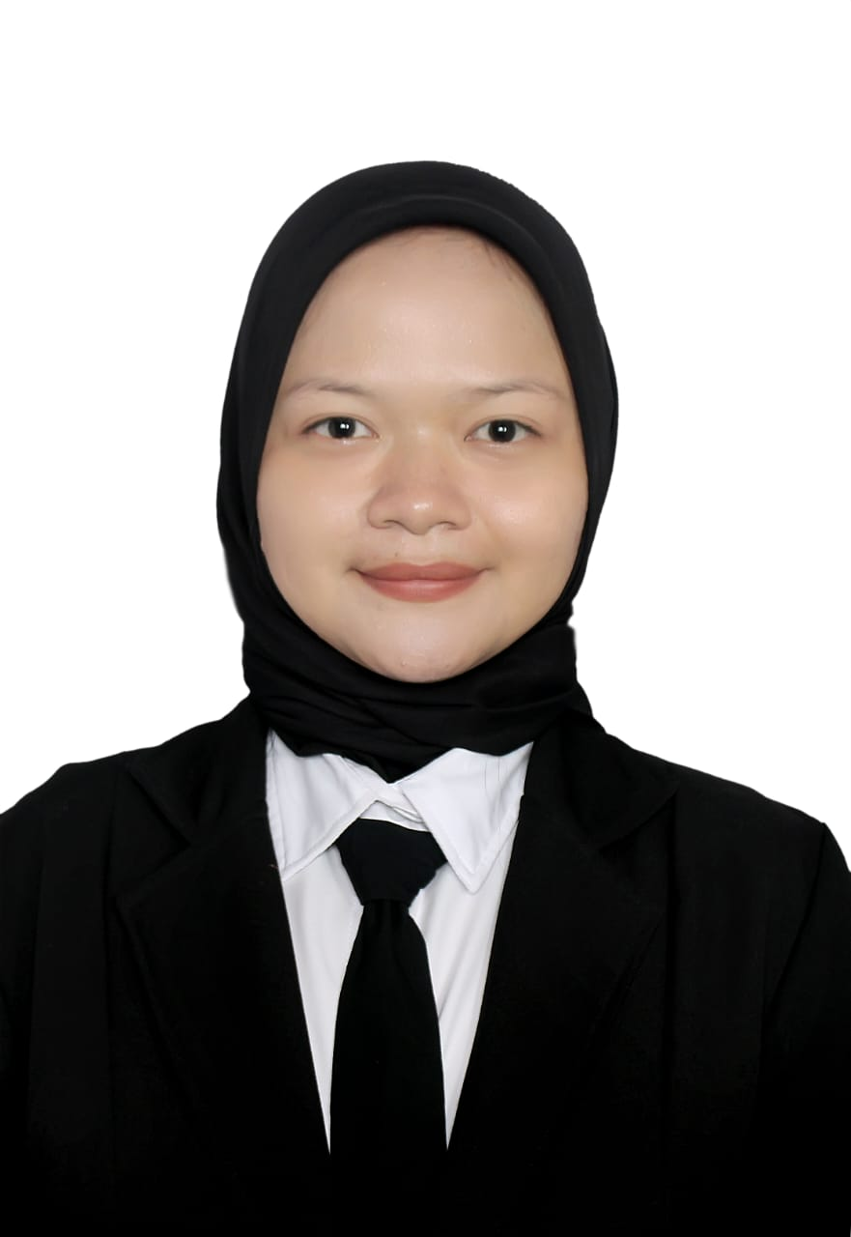
本人証明写真

③在留カード
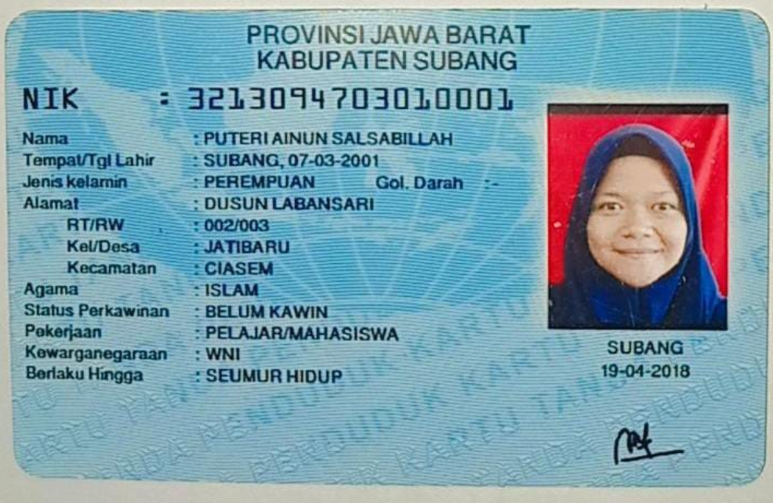
 | 在留カード

在留カード表面

⑧介護技能評価試験結果通知書
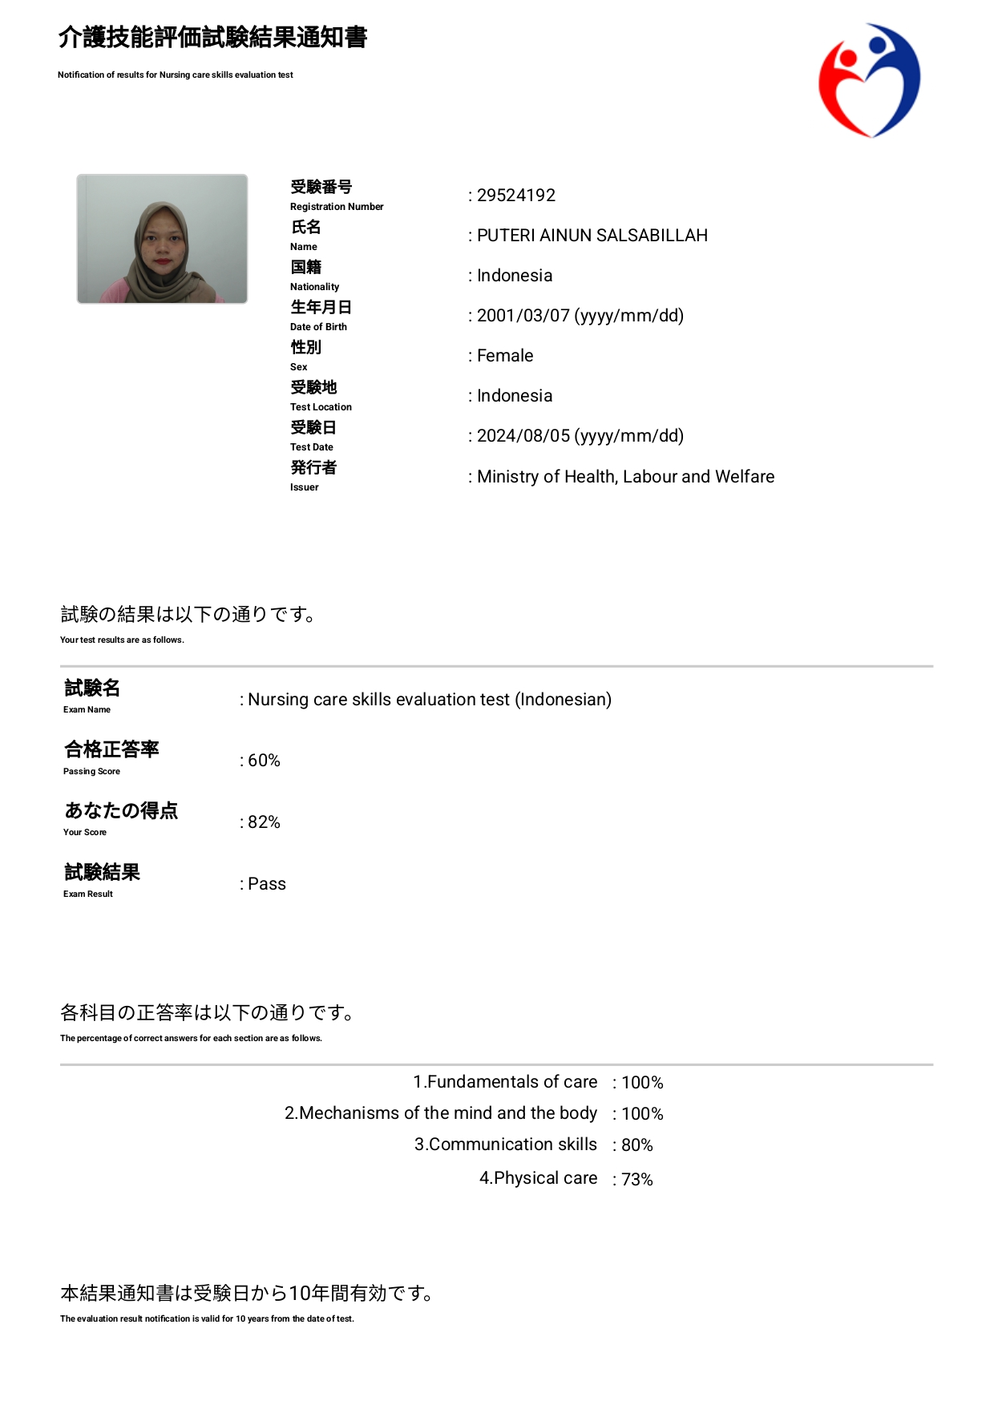
介護技能評価試験

⑨介護日本語評価試験結果通知書
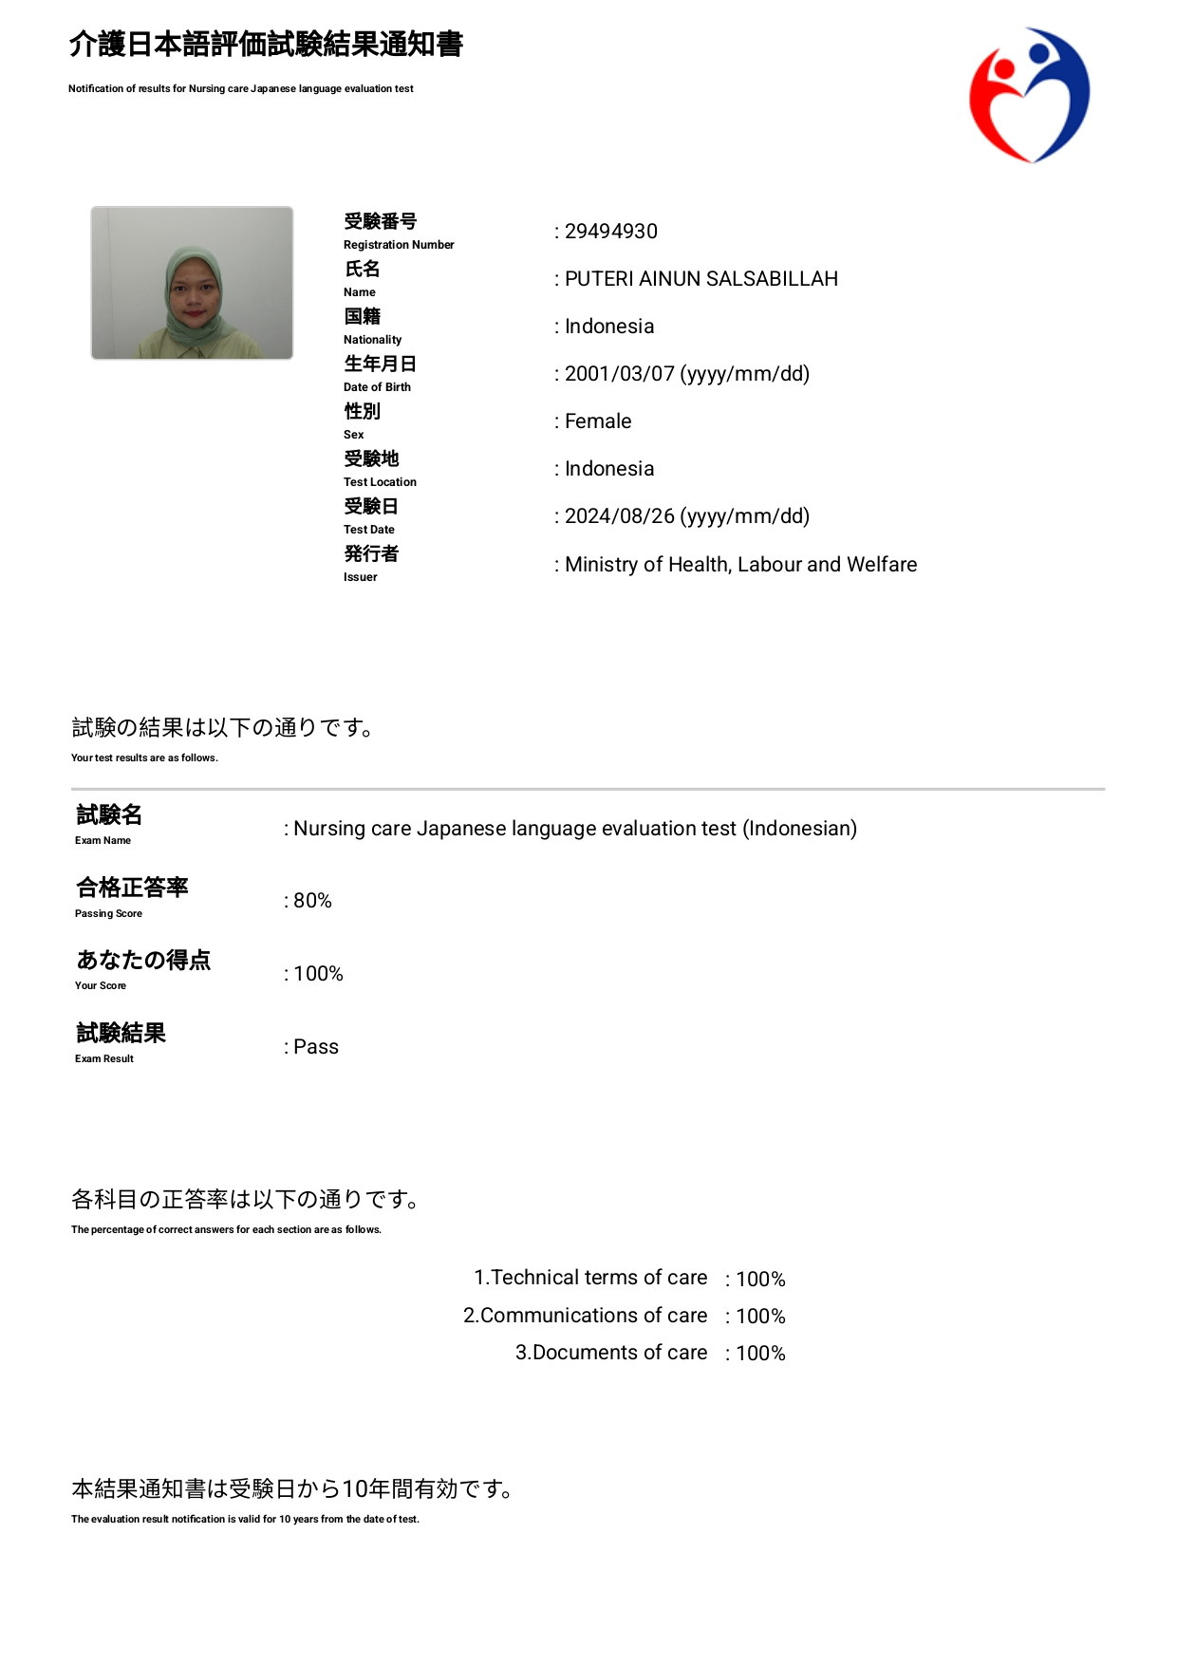
 | 介護日本語評価試験

⑪日本語能力試験（JFT)
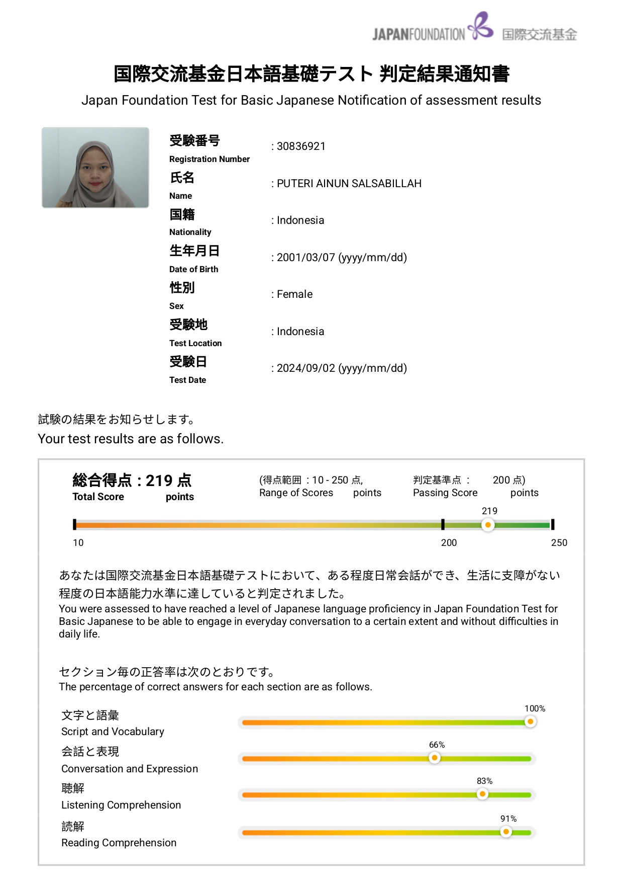
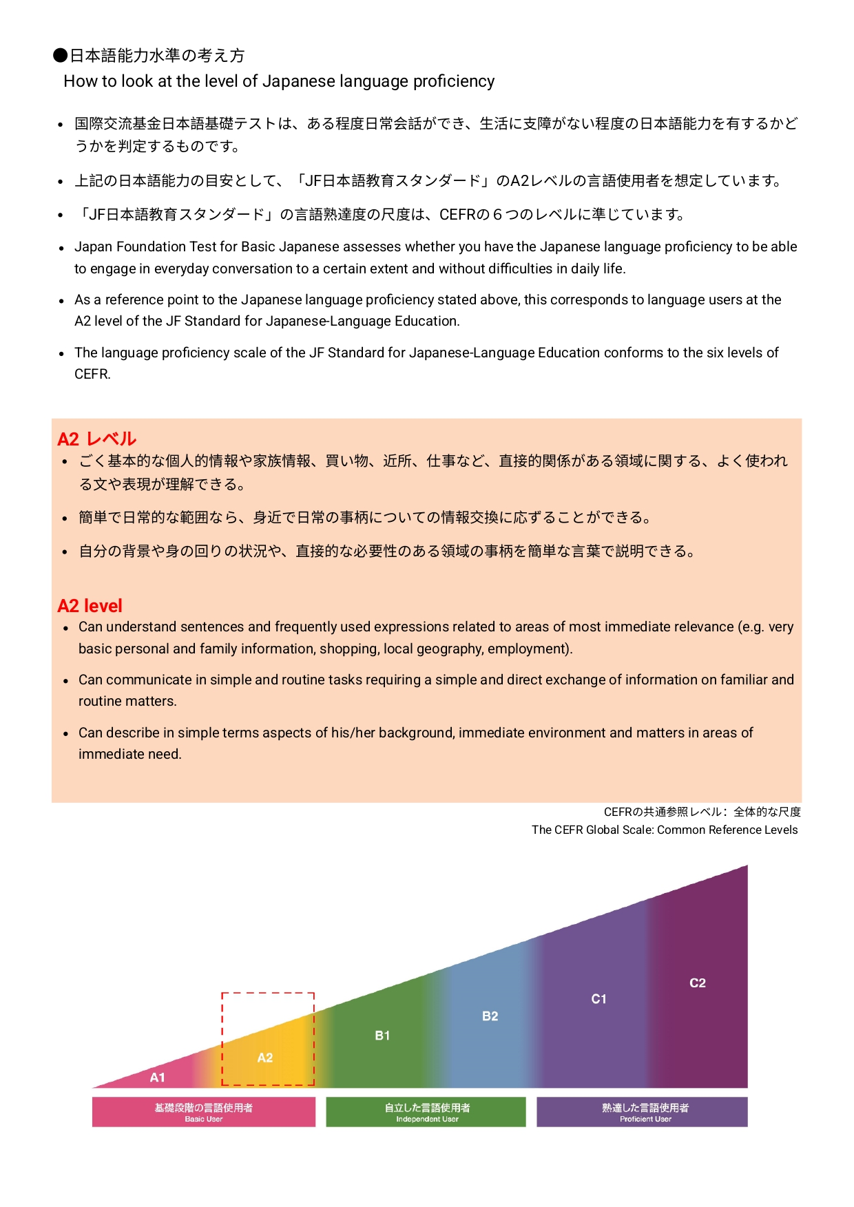
日本語能力試験（JFT)

